百家乐数值
百家乐数值

一.基础回报率和基础开奖方式

 |  | 赔率(包含本金） | 概率 | 下庄赢 | 下闲赢 | 下和 | 庄对 | 闲对
 | 庄赢 | 1.95 | 45.86% | 1 | -1 | -1
 | 闲赢 | 2 | 44.62% | -1 | 1 | -1
 | 和 | 9 | 9.52% | 0 | 0 | 1
 | 庄对 | 12 | 7.47% |  |  |  | 11
 | 闲对 | 12 | 7.47% |  |  |  |  | 11
 | 庄和闲期望 |  |  | -0.01057985 | -0.01235 | -0.809688 | -0.10361445783 | -0.10361445783

 | 8副牌的随机发牌概率以及下注预期可得每个注点得期望收益

 | 纯随机情况下下庄赢的庄家优势仅有1.06%

 | 基础开奖方式为纯随机，从8副牌去掉大小王中进行抽取

二.说明

1.百家乐根据真实规则不使用明税，会在库存中扣除暗税

2.百家乐的最大赔率为12，库存会相对设置在较小范围内波动

3.使用押注类的通用库存机制，在作弊和反作弊开奖方式上和其他游戏有所不同

4.庄对，闲对的赔付相对独立，在做击穿保护的时候需要多做一重判断以及换牌操作

三.参数

 | 参数 | 名称 | 说明
 | n | 库存下限 | 设定库存的下限，库存低于该值开始几率触发作弊
 | m | 库存上限 | 设计库存的上限，库存大于该值开始几率触发反作弊
 | s | 库存上限最大值 | 设定库存上限的最大值，库存高于该值必定触发反作弊
 | r1 | 作弊几率 | 几率作弊时的作弊最大几率
 | r2 | 反作弊几率 | 几率反作弊时的反作弊最大几率
 | rtp | 目标rtp | 管端设置的目标RTP（库存扣暗税作用）
 | r | 手续费 | 扣除用户盈利部分的手续费比例
 | p | 当前库存 | 随着用户下注不断变化的当前库存

 | 百家乐中没有手续费，不过也使用通用公式

 | 当前库存计算公式

 |  | p=p+本局用户下注总额-本局赔付总额-用户下注额*（1-目标RTP-手续费/2）

四.库存机制

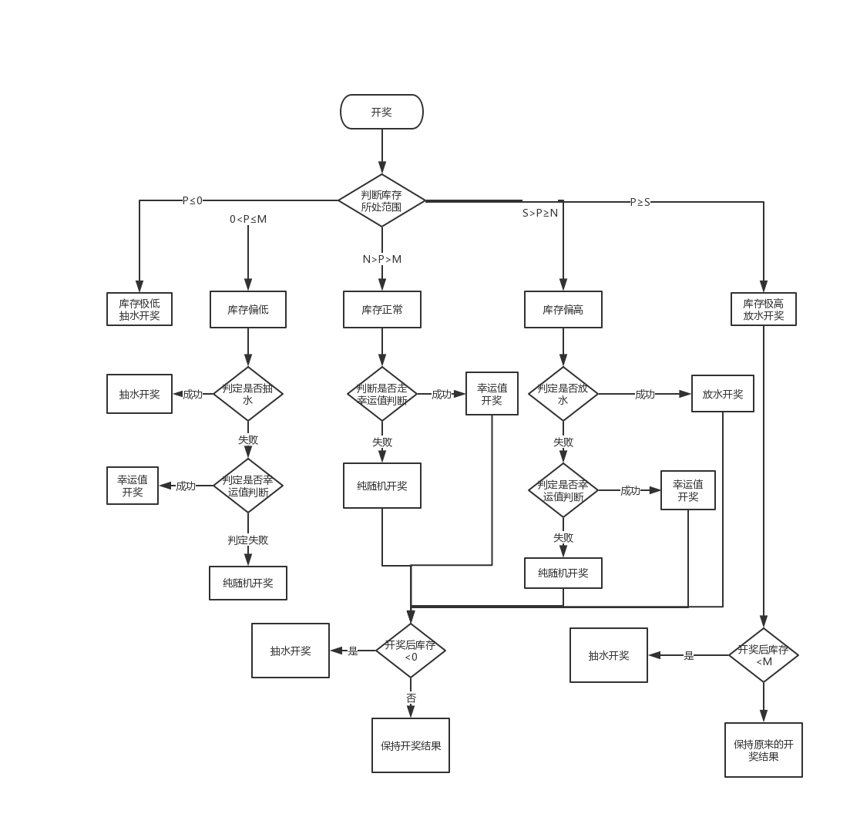
 | a.库存正常

 | 若N>P>M

 | 当前库存处于库存下限和上限之间时，系统开奖纯随机

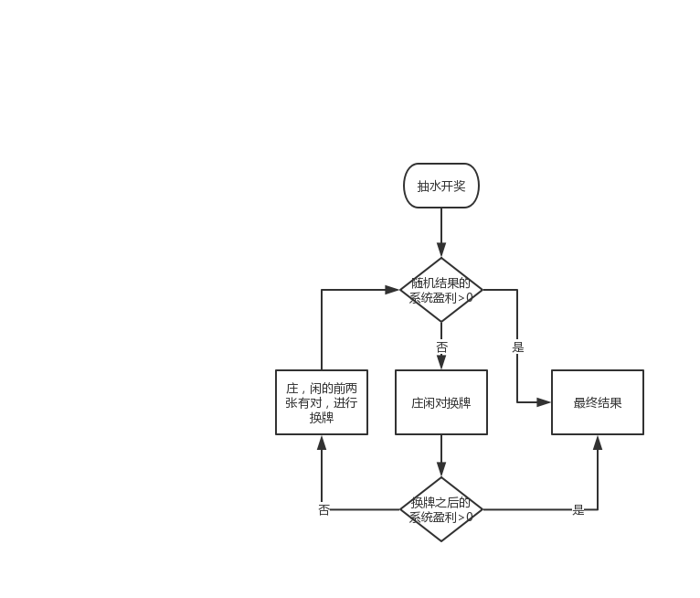

 | b.库存偏低

 | 若0<P≤M

 | 此时库存偏低，系统开奖有一定几率抽水，库存越低抽水几率越高

 | 在系统纯随机之前预先判定本局是否会抽水，几率为r1

 | r1=(M-P)/M*35%

 | 当判定成功时，本局开奖必定抽水，若判定失败，则走纯随机流程

 | 必定抽水时系统开奖双方均为非幸运一击牌型

 | 这里公式用代码写入，参数r1读取配置

 | c.库存极低

 | 若p≤0

 | 当前库存极低，系统开奖必定会抽水

 | d.库存偏高
 |  |  |  |  |  |  |  |  |  | 抽水开奖流程 | 放水开奖流程
 | 若S>P≥N

 | 当前库存偏高，系统开奖有一定几率放水，库存越高放水几率越高

 | 在系统纯随机之前预先判定本局是否会放水，几率为r2

 | r2=（P-N)/(S-N)*35% |  |  |  |  |  |  |  | 库存机制开奖判断流程图

 | 当判定成功时，本局开奖必定会放水，若判定失败则走纯随机流程

 | 这里公式用代码写入，参数r2读取配置

 | e.库存极高

 | 若P≥S

 | 此时库存极高，系统开奖时必定会放水

五.点控开奖

 | 点控开奖时计算每个注点的幸运值权重

 |  | 注点幸运值权重=sum(注点下注用户幸运值*用户下注金额)

 | 判断机制：
 |  |  | 幸运值权重
 |  | 庄赢 | A1
 |  | 闲赢 | A2
 |  | 和牌 | A3
 |  | 庄对 | A4
 |  | 闲对 | A5

 |  | 胜负结果返回

 |  | 1.若返回结果为和牌，则判断A3<0，判定成功则换牌为非和牌，选择A1,A2中较大的一方为赢家，若A3≥0则保持结果不变

 |  | 2.若返回结果为胜负牌，则判断胜方权重是否大于负方，若符合则保持结果，不符合则互换牌

 |  | 牌型结果返回

 |  | 在胜负结果返回后可以确定庄和闲的牌型

 |  | 若A4<0则将庄对进行等值换牌，不包括对子，否则保持牌型不变

 |  | 若A5<0则将闲对进行等值换牌，不包括对子，否则保持牌型不变

参数设置
所有参数整理

1.说明

数值相关参数均和游戏房间绑定，房间不同参数可能不同，同一个房间的不同桌子共享各种参数

幸运值相关参数每次用户账户金额发生变化都要重新计算一次，带入各种游戏房间

库存相关的参数每天根据用户当天投注总额进行调整

2.参数配置

 | 房间名 | 库存下限 | 库存上限 | 上限最大值 | 放水最大几率 | 抽水最大几率 | 点控几率 | 当前库存 | 服务费率 | 目标RTP | 下限最小值 | 上限最小值 | 上限最大的最小值
 | 初级房 | 3000 | 5000 |  |  |  |  | 5000 | 0.00% | 96%
 | 低级房
 | 中级房
 | 高级房

 |  |  |  |  | 这里的放水最大几率，抽水最大几率即判定几率中的35%
 |  |  |  |  |  | 放水最大几率在库存偏高的放水判定中使用
 |  |  |  |  |  | 抽水最大几率在库存偏低的抽水判定中使用

3.参数属性

 | 参数 |  | 说明
 | 库存下限 |  | 需要设定初始值，最小值，每晚0点结算
 | 库存上限 |  | 需要设定初始值，最小值，每晚0点结算
 | 库存上限最大值 |  | 需要设定初始值，最小值，每晚0点结算
 | 当前库存 |  | 需要设定初始值，会不断变化，每晚0点结算
 | 放水最大几率 |  | 设定值
 | 抽水最大几率 |  | 设定值
 | 点控几率 |  | 设定值

4.参数定时结算

 | a.最小值概念

 |  | 每人限红 | 库存下限 | 库存上限 | 库存上限最大值 |  | 游戏房间 | 投注限额 | 库存下限 | 库存上限 | 库存上限最大值 | 目标RTP | 作弊几率 | 反作弊几率
 | 新手房 | 500 | 3000 | 5000 | 3000 |  | 新手房 | 500 | 500 | 1000 | 1500 | 96.5% | 50% | 40%
 | 进阶房 | 2500 | 6000 | 10000 | 6000 |  | 初级房 | 2500 | 1000 | 2000 | 3000 | 96.5% | 50% | 40%
 | 高手房 | 5000 | 12000 | 20000 | 12000 |  | 中级房 | 5000 | 1500 | 3000 | 4500 | 96.5% | 50% | 40%
 | 土豪房 | 12000 | 24000 | 40000 | 24000 |  | 高级房 | 15000 | 3000 | 6000 | 9000 | 96.5% | 50% | 40%

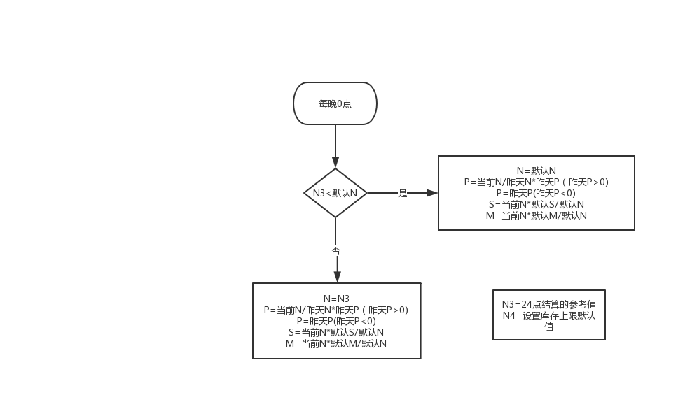
 | b.参数结算机制

 | 每晚24点根据房间当天的单场下注均额对房间库存进行动态调整

 | 影响的值包括：库存下限，库存上限，库存上限最大值，当前库存

 |  | 假设参数:
 |  | 统计当天房间的下注总金额N1

 |  | 统计当天有真人用户下注的总场次为N2

 |  | 动态标准N3=N1/N2*3

 |  | 引用参数
 |  | 当天0点时库存参数为

 |  |  | 库存下限 |  | M
 |  |  | 库存上限 |  | N
 |  |  | 库存上限最大值 |  | S
 |  |  | 当前库存 |  | P
 |  |  | 库存上限的最小值设定为N4

 |  |  | 说明：
 |  |  |  | 1.以库存上限为基准线

 |  |  |  | 2.每天0点如果动态调整系数大于库存上限的最小值，则库存上限会调整到调整系数大小，下线，上限最大值也会对应改变

 |  |  |  | 3.若动态调整系数小于库存上限设置的最小值，说明前一天下注非常少，系统根据保底策略会调整到最小值，下限和上限最大值也会对应改变

5.额外说明

 | 所有配置里的参数走配置，最好可以做到不停服更新来应对特殊情况

